Sayfa1
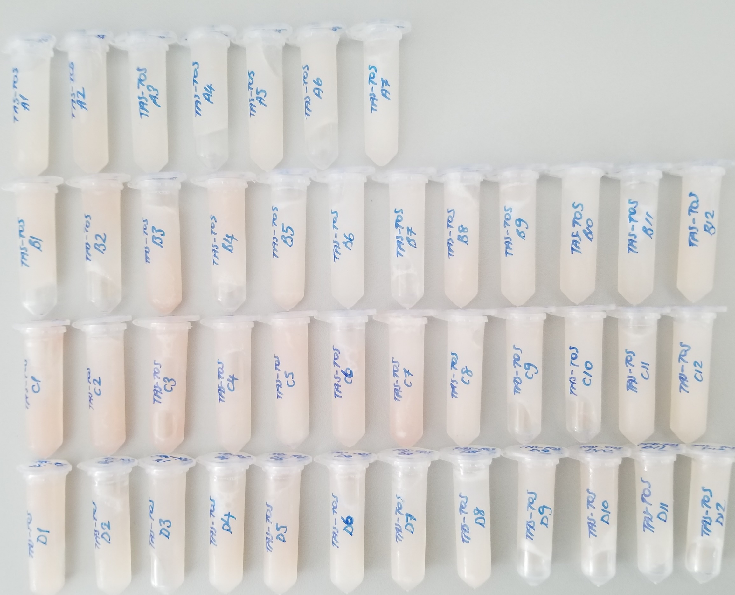
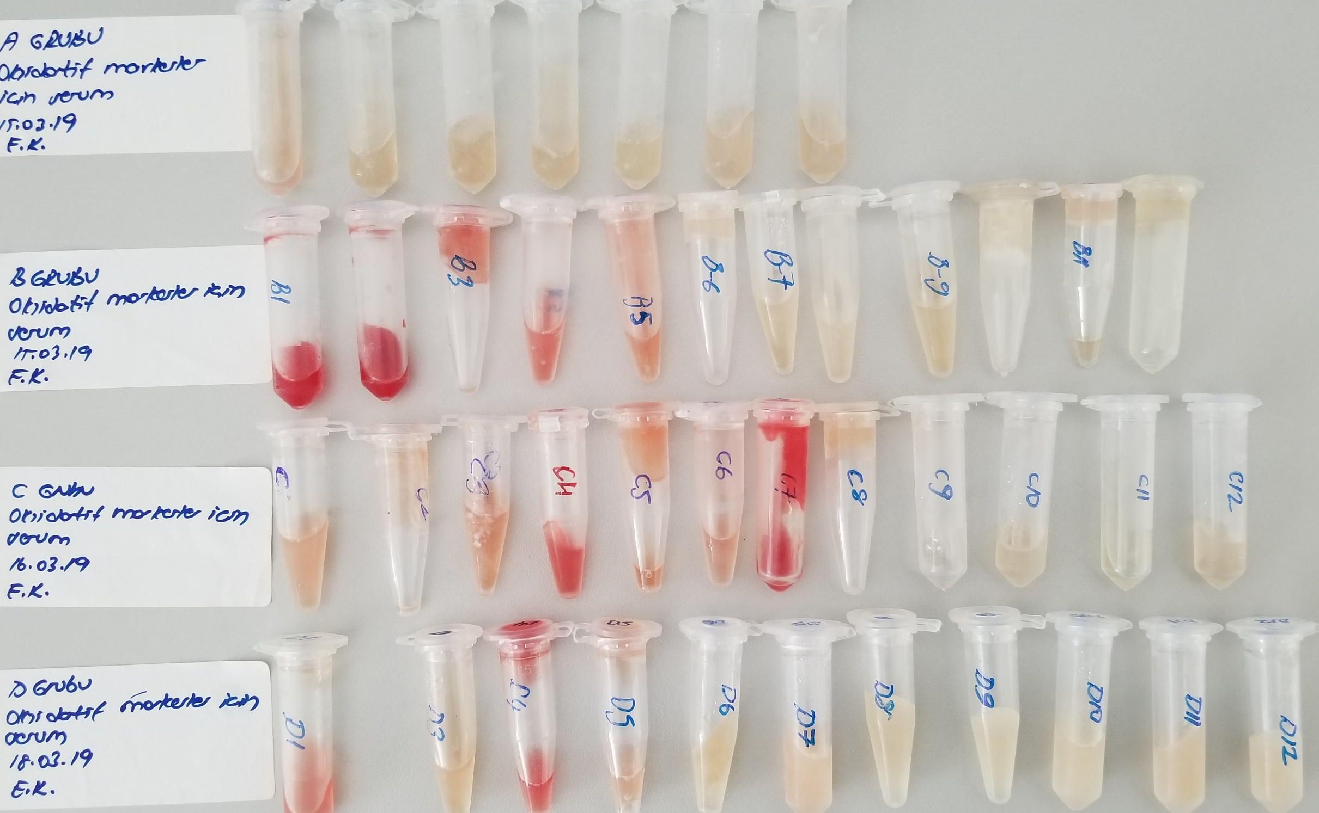
Numune Adı | Total Thiol (µmol/L) | Native Thiol (µmol/L) | Tiyol Disülfit | TAS (mmol/L) | TOS (µmol/L) | OSI
(DOKU)A-1 |  |  | 0 | 0.69 | 5.23 | 0.76
(DOKU)A-2 |  |  | 0 | 0.82 | 6.4 | 0.78
(DOKU)A-3 |  |  | 0 | 0.58 | 5.31 | 0.92
(DOKU)A-4 |  |  | 0 | 0.48 | 5.3 | 1.10
(DOKU)A-5 |  |  | 0 | 0.8 | 6.43 | 0.80
(DOKU)A-6 |  |  | 0 | 0.82 | 6.66 | 0.81
(DOKU)A-7 |  |  | 0 | 0.57 | 5.04 | 0.88
(DOKU)B-1 |  |  | 0 | 0.78 | 8.18 | 1.05
(DOKU)B-2 |  |  | 0 | 0.75 | 8.81 | 1.17
(DOKU)B-3 |  |  | 0 | 0.85 | 9.54 | 1.12
(DOKU)B-4 |  |  | 0 | 0.93 | 9.02 | 0.97
(DOKU)B-5 |  |  | 0 | 0.96 | 7.76 | 0.81
(DOKU)B-6 |  |  | 0 | 0.57 | 5.62 | 0.99
(DOKU)B-7 |  |  | 0 | 0.6 | 5.98 | 1.00
(DOKU)B-8 |  |  | 0 | 0.98 | 8.27 | 0.84
(DOKU)B-9 |  |  | 0 | 0.8 | 6.67 | 0.83
(DOKU)B-10 |  |  | 0 | 1.46 | 7.2 | 0.49
(DOKU)B-11 |  |  | 0 | 1.29 | 5.29 | 0.41
(DOKU)B-12 |  |  | 0 | 0.9 | 7.52 | 0.84
(DOKU)C-1 |  |  | 0 | 0.8 | 12.37 | 1.55
(DOKU)C-2 |  |  | 0 | 0.65 | 9.31 | 1.43
(DOKU)C-3 |  |  | 0 | 1.02 | 11.43 | 1.12
(DOKU)C-4 |  |  | 0 | 0.96 | 9.01 | 0.94
(DOKU)C-5 |  |  | 0 | 0.72 | 9.82 | 1.36
(DOKU)C-6 |  |  | 0 | 0.88 | 8.49 | 0.96
(DOKU)C-7 |  |  | 0 | 0.78 | 8.07 | 1.03
(DOKU)C-8 |  |  | 0 | 0.94 | 6.7 | 0.71
(DOKU)C-9 |  |  | 0 | 0.7 | 6.64 | 0.95
(DOKU)C-10 |  |  | 0 | 0.86 | 6.35 | 0.74
(DOKU)C-11 |  |  | 0 | 0.91 | 6.18 | 0.68
(DOKU)C-12 |  |  | 0 | 1.04 | 8.8 | 0.85
(DOKU)D-1 |  |  | 0 | 0.72 | 10.19 | 1.42
(DOKU)D-2 |  |  | 0 | 0.69 | 8.02 | 1.16
(DOKU)D-3 |  |  | 0 | 0.84 | 8.15 | 0.97
(DOKU)D-4 |  |  | 0 | 0.93 | 8.52 | 0.92
(DOKU)D-5 |  |  | 0 | 0.99 | 9.58 | 0.97
(DOKU)D-6 |  |  | 0 | 0.85 | 8.14 | 0.96
(DOKU)D-7 |  |  | 0 | 0.73 | 6.85 | 0.94
(DOKU)D-8 |  |  | 0 | 0.74 | 6.67 | 0.90
(DOKU)D-9 |  |  | 0 | 0.9 | 7.83 | 0.87
(DOKU)D-10 |  |  | 0 | 1.04 | 8.51 | 0.82
(DOKU)D-11 |  |  | 0 | 0.75 | 7.05 | 0.94
(DOKU)D-12 |  |  | 0 | 0.71 | 7.44 | 1.05
(SERUM)A-1 | 547 | 113 | 217 | 2.01 | 10.44 | 0.52
(SERUM)A-2 | 293 | 118 | 87.5 | 1.92 | 5.66 | 0.29
(SERUM)A-3 | 240 | 99 | 70.5 | 1.7 | 5.1 | 0.30
(SERUM)A-4 | 415 | 94 | 160.5 | 1.72 | 4.82 | 0.28
(SERUM)A-5 | 386 | 124 | 131 | 1.7 | 3.11 | 0.18
(SERUM)A-6 | 390 | 159 | 115.5 | 1.82 | 5.65 | 0.31
(SERUM)A-7 | 249 | 106 | 71.5 | 1.61 | 3.82 | 0.24
(SERUM)B-1 | 2231 | 628 | 801.5 | 4.33 | 67.68 | 1.56 | H.N.
(SERUM)B-2 | 2285 | 786 | 749.5 | 4.36 | 62.44 | 1.43 | H.N.
(SERUM)B-3 | 826 | 234 | 296 | 3.48 | 26.6 | 0.76 | H.N.
(SERUM)B-4 | 975 | 135 | 420 | 2.71 | 38.76 | 1.43 | H.N.
(SERUM)B-5 | 699 | 36 | 331.5 | 3.49 | 20.52 | 0.59
(SERUM)B-6 | 443 | 119 | 162 | 1.6 | 5 | 0.31
(SERUM)B-7 | 443 | 111 | 166 | 1.79 | 3.94 | 0.22
(SERUM)B-8 | 317 | 74 | 121.5 | 1.5 | 4.65 | 0.31
(SERUM)B-9 | 426 | 60 | 183 | 1.16 | 7.88 | 0.68
(SERUM)B-10 | 328 | 88 | 120 | 1.33 | 3.77 | 0.28
(SERUM)B-11 | 471 | 124 | 173.5 | 1.68 | 7.96 | 0.47
(SERUM)B-12 | 400 | 93 | 153.5 | 1.61 | 3.55 | 0.22
(SERUM)C-1 | 591 | 183 | 204 | 3.57 | 17.3 | 0.48
(SERUM)C-2 | 612 | 184 | 214 | 3.81 | 15 | 0.39
(SERUM)C-3 | 616 | 75 | 270.5 | 4.61 | 22.24 | 0.48
(SERUM)C-4 | 1436 | 302 | 567 | 3.27 | 43.47 | 1.33 | H.N.
(SERUM)C-5 | 752 | 117 | 317.5 | 3.34 | 24.25 | 0.73
(SERUM)C-6 | 607 | 166 | 220.5 | 3.48 | 20.23 | 0.58132183908
(SERUM)C-7 | 2491 | 451 | 1020 | 4.01 | 68.69 | 1.71 | H.N.
(SERUM)C-8 | 442 | 80 | 181 | 1.65 | 7.49 | 0.45
(SERUM)C-9 | 386 | 68 | 159 | 1.66 | 4 | 0.24
(SERUM)C-10 | 451 | 119 | 166 | 1.67 | 4.1 | 0.25
(SERUM)C-11 | 249 | 39 | 105 | 1.07 | 3.06 | 0.29
(SERUM)C-12 | 343 | 104 | 119.5 | 1.64 | 4.32 | 0.26
(SERUM)D-1 | 604 | 271 | 166.5 | 3.4 | 34.21 | 1.01 | H.N.
(SERUM)D-3 | 496 | 197 | 149.5 | 3.02 | 9.73 | 0.32
(SERUM)D-4 | 1569 | 405 | 582 | 3.27 | 61.79 | 1.89 | H.N.
(SERUM)D-5 | 517 | 169 | 174 | 3.02 | 16.17 | 0.54
(SERUM)D-6 | 349 | 39 | 155 | 2.95 | 2.49 | 0.08
(SERUM)D-7 | 465 | 133 | 166 | 1.77 | 7.05 | 0.40
(SERUM)D-8 | 391 | 107 | 142 | 1.65 | 4.61 | 0.28
(SERUM)D-9 | 390 | 124 | 133 | 1.57 | 3.41 | 0.22
(SERUM)D-10 | 334 | 116 | 109 | 1.31 | 3.29 | 0.25
(SERUM)D-11 | 246 | 137 | 54.5 | 1.66 | 5 | 0.30
(SERUM)D-12 | 171 | 96 | 37.5 | 1.67 | 4.21 | 0.25
"RELASSAY" MARKA KİTLER KULLANILMIŞTIR
H.N. Hemolizli Numune

